Sheet1
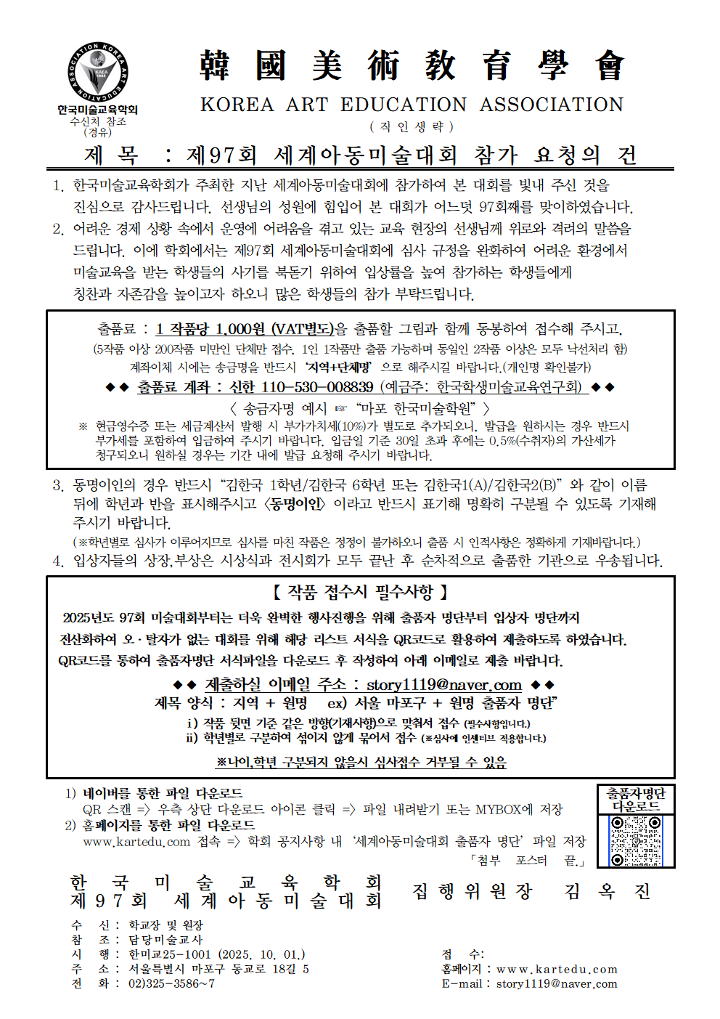

 | 제 97회 세계아동미술대회 출품자 명단

 | ※ 파일명을 '지역+원명'으로 작성해주시고, 정확하게 작성 후 아래 이메일 주소로 제출 부탁드립니다. story1119@naver.com <출품 요령> 1. 주소는 도로명 주소로 정확히 기재해 주시기 바랍니다. 2. 단체장, 지도교사 핸드폰 번호는 반드시 기재해 주셔야 합니다. (※ 개인정보는 미술대회 관련 공지 사항 알림 및 발송 관련 안내 이외에는 일체 쓰이지 않습니다.) 3. 작품 출품 시 도화지 뒷면에 학년, 나이, 이름을 정확히 기재해 주시고 학년 순서대로 정리한 후 구분하여 동봉해 주시기 바랍니다. (※ 작품 뒷면은 아이들에게 기재하게 하지 마시고 지도교사가 워드로 정확히 작성 후 출력하여 붙여주세요.) 4. 동명이인의 경우“OOO1/OOO2"와 같이 이름 뒤에 번호 또는 영문(A, B), 학년, 나이 등 표시후 [동명이인] 이라고 꼭 작성하여 명확히 구분될 수 있도록 기재해 주시기 바랍니다. (※ 학년별로 심사가 이루어지므로 심사를 마친 작품은 학년 정정이 불가.) 5. 이와 관련 미기재로 인한 낙선처리나 기재 오류 후 수정사항이 생길 시 일체 학회에서는 책임지지 않으며, 입상통보서 발송이후 기재 오류로 인한 상장 재발행 요청 시에는 건당 5000원(발송비 포함)의 수수료가 청구됩니다. 6. 응모작품의 지적재산권은 학회에 귀속되며 전시작품 외 일체 반환되지 않습니다. 규정상 전시작품이외의 작품은 반환되지 않음을 학부모님들께 반드시 설명해 주셔야 합니다. 7. 대회 참가 기간 동안 귀 기관의 적극적인 협조와 아울러 선생님의 인격과 품성을 높이는 언어사용으로 대회의 권위와 품격을 높이고자 하오니 상호 존중하는 마음으로 소통해 주시길 당부드립니다.

 | 기관 정보(필수기재) |  |  |  |  | 총 출품 수(필수기재)
 | 기관명
 | 기관 주소
 | 기관 전화번호
 | 단체장 성명
 | 단체장 H.P
 | 지도교사 성명
 | 지도교사 H.P
 | 이메일주소 (반드시 회신 가능한 주소) |  |  |  |  | * 반드시 정확하게 기재요망

 | 출품자 명단
 | 순번 | 이름 | 소속 *학원명으로 기재 희망시 공란 | 학년 | 나이 | 작품 제목
 | 1
 | 2
 | 3
 | 4
 | 5
 | 6
 | 7
 | 8
 | 9
 | 10
 | 11
 | 12
 | 13
 | 14
 | 15
 | 16
 | 17
 | 18
 | 19
 | 20
 | 21
 | 22
 | 23
 | 24
 | 25
 | 26
 | 27
 | 28
 | 29
 | 30
 | 31
 | 32
 | 33
 | 34
 | 35
 | 36
 | 37
 | 38
 | 39
 | 40
 | 41
 | 42
 | 43
 | 44
 | 45
 | 46
 | 47
 | 48
 | 49
 | 50
 | 51
 | 52
 | 53
 | 54
 | 55
 | 56
 | 57
 | 58
 | 59
 | 60
 | 61
 | 62
 | 63
 | 64
 | 65
 | 66
 | 67
 | 68
 | 69
 | 70
 | 71
 | 72
 | 73
 | 74
 | 75
 | 76
 | 77
 | 78
 | 79
 | 80
 | 81
 | 82
 | 83
 | 84
 | 85
 | 86
 | 87
 | 88
 | 89
 | 90
 | 91
 | 92
 | 93
 | 94
 | 95
 | 96
 | 97
 | 98
 | 99
 | 100
 | 101
 | 102
 | 103
 | 104
 | 105
 | 106
 | 107
 | 108
 | 109
 | 110
 | 111
 | 112
 | 113
 | 114
 | 115
 | 116
 | 117
 | 118
 | 119
 | 120
 | 121
 | 122
 | 123
 | 124
 | 125
 | 126
 | 127
 | 128
 | 129
 | 130
 | 131
 | 132
 | 133
 | 134
 | 135
 | 136
 | 137
 | 138
 | 139
 | 140
 | 141
 | 142
 | 143
 | 144
 | 145
 | 146
 | 147
 | 148
 | 149
 | 150
 | 151
 | 152
 | 153
 | 154
 | 155
 | 156
 | 157
 | 158
 | 159
 | 160
 | 161
 | 162
 | 163
 | 164
 | 165
 | 166
 | 167
 | 168
 | 169
 | 170
 | 171
 | 172
 | 173
 | 174
 | 175
 | 176
 | 177
 | 178
 | 179
 | 180
 | 181
 | 182
 | 183
 | 184
 | 185
 | 186
 | 187
 | 188
 | 189
 | 190
 | 191
 | 192
 | 193
 | 194
 | 195
 | 196
 | 197
 | 198
 | 199
 | 200

